상품제안서
가르시아 75 심플 자동골프우산 | 상품코드: F13810

 |  |  |  |  |  |  | 02-412-0044 | www.easy1.co.kr
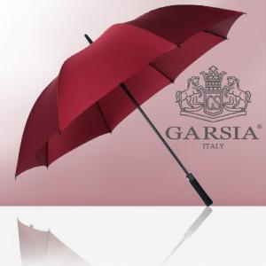 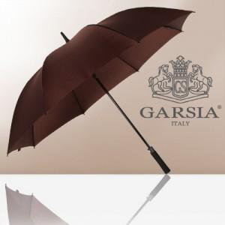 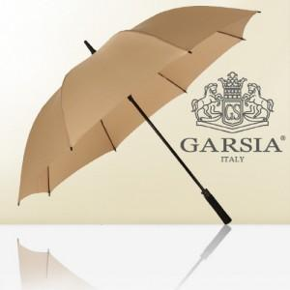

【상세/제작정보】 | ★실크인쇄는 손잡이 인쇄기준 입니다.

【인쇄/포장옵션】 | 실크, 원단인쇄 / 포장불가능

【공급단가】 | 수량 | 100~ | 300~ | 500~ | 1,000~ | 3,000~
*VAT별도 | 단가 | 9,720원 | 9,360원 | 9,000원 | 8,640원 | 8,420원

【상품 URL】 | http://www.easy1.co.kr/src/goods_detail.php?gdno=13810

